Titulní stránka
G. SOUPIS PRACÍ, DODÁVEK A SLUŽEB
S VÝKAZEM VÝMĚR

 | Investor: | Statutární město Ostrava

 | Stavba: | Rekonstrukce kanalizace a vodovodu
 |  | ul. Sokola Tůmy, k.ú. Mariánské hory

 | Stupeň: | DSP+DPS

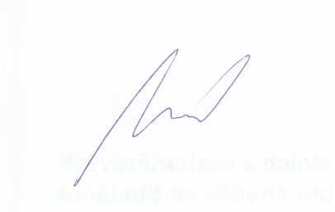

 | Vypracoval: | Jakub Nevyjel

 | Přezkoumal: | Ing. Bernard Hájovský

 | Schválil: | Ing. Lukáš Madry

 | Datum: | 2015-01-01

 | Číslo zakázky: | 43,138

 | Patří do: | PRO-SP-8988

 | Zpracováno v ÚRS 2014/1

